推荐报表需求
 | ZAFUL分类列表页排序AB测试数据报表需求
 | 版本：V1.0 撰写人：殷铨均 撰写日期：18/8/16

 | 一、AB-TEST数据报表
 | 筛选项
 | 日期 | 按天导数据
 | 国家 | 可以区分国家查看数据

 | AB页面说明：A页面：旧的recommend排序，B页面：新的recommend排序

 | 日期 | 列表页总UV | 分类列表页recommend 排序总UV（样本量） |  | 商品曝光数 |  | 商品点击数 |  | 曝光点击率 |  | 商品加购数 |  | 加购率 |  | 销量 |  | 购买转化率 |  | 销售额
 |  | * | A | B | A | B | A | B | A | B | A | B | A | B | A | B | A | B | A | B
20%：20% | 2018-08-18 |  | 8374 | 8620 | 936470 | 977030 | 9999 | 10205 | 1.068% | 1.044% | 640 | 762 | 0.068% | 0.078% | 55 | 107 | 0.006% | 0.011% | 688.49 | 1503.19
20%：20% | 2018-08-19 |  | 11831 | 10793 | 1207927 | 1158489 | 13031 | 12496 | 1.079% | 1.079% | 902 | 760 | 0.075% | 0.066% | 50 | 41 | 0.004% | 0.004% | 713.69 | 501.52
20%：20% | 2018-08-20 |  | 12678 | 11853 | 1546472 | 1431468 | 14178 | 13706 | 0.917% | 0.957% | 992 | 1088 | 0.064% | 0.076% | 58 | 33 | 0.004% | 0.002% | 762.3 | 322.4
20%：20% | 2018-08-21 |  | 24672 | 26695 | 1882002 | 1831155 | 13406 | 14323 | 0.712% | 0.782% | 1006 | 1147 | 0.053% | 0.063% | 56 | 70 | 0.003% | 0.004% | 727.99 | 771.79
20%：20% | 2018-08-22 |  | 23927 | 23623 | 1834723 | 1744210 | 13206 | 13078 | 0.720% | 0.750% | 3486 | 1041 | 0.190% | 0.060% | 77 | 80 | 0.004% | 0.005% | 1149.98 | 1156.1
50%：50% | 2018-08-23 |  | 20578 | 19836 | 3474174 | 3499729 | 27538 | 30682 | 0.793% | 0.877% | 2417 | 2723 | 0.070% | 0.078% | 142 | 160 | 0.004% | 0.005% | 1846.71 | 1980.71
50%：50% | 2018-08-24 |  | 21844 | 21602 | 3627976 | 3554659 | 28697 | 30936 | 0.791% | 0.870% | 2634 | 2850 | 0.073% | 0.080% | 186 | 179 | 0.005% | 0.005% | 2064.11 | 2558.66
50%：50% | 2018-08-25 |  | 21627 | 22636 | 3191620 | 3225088 | 26329 | 27960 | 0.825% | 0.867% | 2929 | 2714 | 0.092% | 0.084% | 121 | 200 | 0.004% | 0.006% | 1478.01 | 2169.4
50%：50% | 2018-08-26 |  | 23588 | 23244 | 6375319 | 6024350 | 53881 | 51232 | 0.845% | 0.850% | 4794 | 4635 | 0.075% | 0.077% | 268 | 197 | 0.004% | 0.003% | 3401.73 | 2669.06
50%：50% | 2018-08-27 |  | 25920 | 24542 | 5065152 | 4980995 | 41814 | 45076 | 0.826% | 0.905% | 3679 | 3990 | 0.073% | 0.080% | 183 | 305 | 0.004% | 0.006% | 2555.42 | 4743.05
50%：50% | 2018-08-28 |  | 24256 | 24591 | 4507944 | 4486177 | 35236 | 39958 | 0.782% | 0.891% | 3112 | 3737 | 0.069% | 0.083% | 291 | 262 | 0.006% | 0.006% | 3900.49 | 3688.6
50%：50% | 2018-08-29 |  | 23573 | 22914 | 4366383 | 4206126 | 35013 | 36721 | 0.802% | 0.873% | 3120 | 3629 | 0.071% | 0.086% | 292 | 238 | 0.007% | 0.006% | 4211.77 | 3133.42

 |  | 曝光数 |  | 点击数 |  | 点击率
 | 时间 | A | B | A | B | A算法 | B算法
 | 2018-08-17 | 956121 | 912320 | 10534 | 10607 | 0.0110 | 0.0116
 | 2018-08-18 | 935526 | 976641 | 10121 | 10323 | 0.0108 | 0.0106
 | 2018-08-19 | 1225347 | 1174832 | 14042 | 13424 | 0.0115 | 0.0114
 | 2018-08-20 | 1555189 | 1442564 | 15083 | 14559 | 0.0097 | 0.0101
 | 2018-08-21 | 1752693 | 1700913 | 14018 | 14820 | 0.0080 | 0.0087
 | 2018-08-22 | 1711657 | 1621732 | 13496 | 13457 | 0.0079 | 0.0083
 |  |  |  |  |  | 0.0098 | 0.0101 | 3.141%

 | 2018-08-23 | 3513251 | 3549456 | 28266 | 31342 | 0.0080 | 0.0088 |  |  |  | 3474174 | 3499729 | 27538 | 30682
 | 2018-08-24 | 3655063 | 3596044 | 29318 | 31660 | 0.0080 | 0.0088 |  |  |  | 3627976 | 3554659 | 28697 | 30936
 | 2018-08-25 | 3201010 | 3236242 | 26748 | 28364 | 0.0084 | 0.0088 |  |  |  | 3191620 | 3225088 | 26329 | 27960
 | 2018-08-26 | 4031995 | 3800151 | 34478 | 32978 | 0.0086 | 0.0087 |  |  |  | 6375319 | 6024350 | 53881 | 51232
 | 2018-08-27 | 4602458 | 4499834 | 38098 | 40898 | 0.0083 | 0.0091 |  |  |  | 5065152 | 4980995 | 41814 | 45076
 | 2018-08-28 | 4511493 | 4490765 | 35679 | 40385 | 0.0079 | 0.0090 |  |  |  | 4507944 | 4486177 | 35236 | 39958
 | 2018-08-29 | 4363911 | 4204434 | 35348 | 37091 | 0.0081 | 0.0088 |  |  |  | 4366383 | 4206126 | 35013 | 36721
 | 2018-08-30 | 4449373 | 4349603 | 35011 | 38467 | 0.0079 | 0.0088
 |  |  |  |  |  | 0.0081 | 0.0089 | 8.744%
 |  |  |  |  |  | 0.814% | 0.885%

数据分析
1、显著性检验和置信区间检验（常见第三方平台使用的检验）
成对样本检验
 |  | 成对差分 |  |  |  |  | t | df | Sig.(双侧)
 |  | 均值 | 标准差 | 均值的标准误 | 差分的 95% 置信区间
 |  |  |  |  | 下限 | 上限
对 1 | A - B | -0.0007 | 0.0003117 | 0.0001102 | -0.0009606 | -0.0004394 | -6.352 | 7 | 0.0000
原假设 | B算法与A算法不存在显著性差异
备择假设 | B算法与A算法存在显著性差异
显著性检验 | p=0.000<0.05，拒绝原假设
置信区间检验 | 置信区间是（-0.096%,-0.044%），说明A比B在95%置信水平下数据小0.044%~0.096%之间。
说明：第一对数据是此例AB测试的点击率检验结果，显著性检验和置信区间检验通过，B版本时间序列数据优于A版本是具有统计显著性的。

2、效应量检验
成对样本统计量
 |  | 均值 | N | 标准差 | 均值的标准误
对 1 | A | 0.00815 | 8 | 0.0002563 | 0.0000906
 | B | 0.00885 | 8 | 0.0001309 | 0.0000463
效应量d
-2.2457491177
说明：d的绝对值>0.8，说明A版本和B版本差异具有大效应。

3、平稳性检验（不重要，只是针对两个时间序列各自能否拿来做预测做判断）
序列A
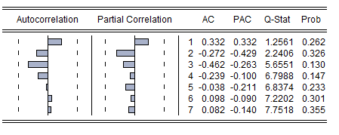
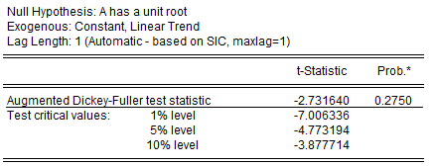

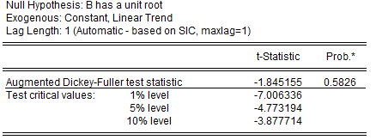
序列B
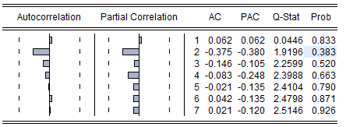

原假设 | 序列有单位根
备择假设 | 序列没有单位根
平稳性判断 | 序列A或B的单位根检验都>0.05，故接受原假设，说明序列并不平稳
原假设 | 该序列是白噪声序列
备择假设 | 该序列不是白噪声序列
白噪声判断 | 自相关系数7天数据看p大概率>0.05，接受原假设，A、B序列是随机序列；但是目前只有8天数据，自由度为6，无法判断延期20期以后的情况，所以暂时不做白噪声判断结论。
说明 | 时间序列A和B都不平稳，都是可能包含趋势、季节性或周期性的序列

